総括表
令和7年度交差点交通量調査報告書
交差点名 |  |  |  | №78 新森町高架橋 【K2-31】 | 調査年月日 | 2025-11-18 | 天候 | 曇り 一時 晴れ | 78
所在地 |  |  |  | 磯子区新森町 | 調査時間帯 | 7:00～19:00（12時間合計） |  |  | 新森町高架橋
 |  |  |  |  |  |  |  |  | K2-31
 |  |  |  |  |  |  |  |  | 磯子区新森町
観測断面
 |  |  |  |  |  |  |  |  | 2025-11-18
 |  |  |  |  |  |  |  |  | 曇り 一時 晴れ

新森町高架橋

出典：磯子区区民生活マップ

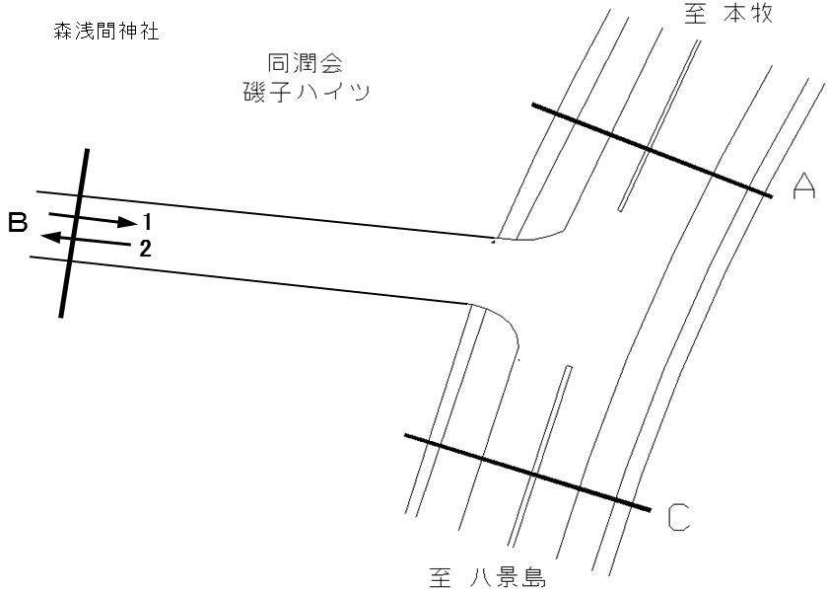

方向別交通量集計表
断面 | 方向 | 大型計 | 小型計 | 合計
A | 1 | 2,371 | 7,352 | 9,723
 | 2 | 2,654 | 6,936 | 9,590
 | 計 | 5,025 | 14,288 | 19,313

変動図
 | 調査年月日 | 調 査 方 向 案 内 図
 | 2025-11-18
 | 調査時間
 | 7：00～19：00（12時間）
 | 調査地点
 | №78 新森町高架橋 【K2-31】
 | 凡例
小型車
大型車混入率
大型車
 | 方向１ |  | 方向１ |  |  |  | 方向２ |  |  |  | 断面計Ｂ
 |  |  |  | 小型車 | 大型車 | 大型車混入率 |  | 小型車 | 大型車 | 大型車混入率 |  | 小型車 | 大型車 | 大型車混入率
 |  |  | 7-8 | 1405 | 315 | 18.3 | 7-8 | 303 | 181 | 37.4 | 7-8 | 1708 | 496 | 22.5
 |  |  | 8-9 | 1068 | 317 | 22.9 | 8-9 | 342 | 259 | 43.1 | 8-9 | 1410 | 576 | 29.0
 |  |  | 9-10 | 705 | 279 | 28.4 | 9-10 | 338 | 326 | 49.1 | 9-10 | 1043 | 605 | 36.7
 |  |  | 10-11 | 585 | 302 | 34.0 | 10-11 | 349 | 305 | 46.6 | 10-11 | 934 | 607 | 39.4
 |  |  | 11-12 | 536 | 263 | 32.9 | 11-12 | 462 | 307 | 39.9 | 11-12 | 998 | 570 | 36.4
 |  |  | 12-13 | 503 | 205 | 29.0 | 12-13 | 513 | 227 | 30.7 | 12-13 | 1016 | 432 | 29.8
 |  |  | 13-14 | 504 | 199 | 28.3 | 13-14 | 516 | 251 | 32.7 | 13-14 | 1020 | 450 | 30.6
 |  |  | 14-15 | 530 | 210 | 28.4 | 14-15 | 615 | 296 | 32.5 | 14-15 | 1145 | 506 | 30.6
 |  |  | 15-16 | 515 | 175 | 25.4 | 15-16 | 794 | 253 | 24.2 | 15-16 | 1309 | 428 | 24.6
 |  |  | 16-17 | 358 | 55 | 13.3 | 16-17 | 838 | 113 | 11.9 | 16-17 | 1196 | 168 | 12.3
 |  |  | 17-18 | 340 | 27 | 7.4 | 17-18 | 927 | 61 | 6.2 | 17-18 | 1267 | 88 | 6.5
 |  |  | 18-19 | 303 | 24 | 7.3 | 18-19 | 939 | 75 | 7.4 | 18-19 | 1242 | 99 | 7.4
 | 方向２

 | 断面計Ｂ

自 動 車 交 通 量 時 間 変 動 図

